Inicio
Todas las curvas
Serie | Base |  | Serie 1 |  | Serie 2 |  | Serie 3
Media | 250 |  | 253 |  | 250 |  | 253
desvt | 7 |  | 7 |  | 9 |  | 9
-4.00 | 222 | 1.9118603681E-05 | 225 | 1.9118603681E-05 | 214 | 1.4870025085E-05 | 217 | 1.4870025085E-05
-3.75 | 223.75 | 5.0370811767E-05 | 226.75 | 5.0370811767E-05 | 216.25 | 3.9177298041E-05 | 219.25 | 3.9177298041E-05
-3.50 | 225.5 | 0.00012466895644 | 228.5 | 0.00012466895644 | 218.5 | 9.6964743894E-05 | 221.5 | 9.6964743894E-05
-3.25 | 227.25 | 0.00028986400819 | 230.25 | 0.00028986400819 | 220.75 | 0.00022544978414 | 223.75 | 0.00022544978414
-3.00 | 229 | 0.00063312120171 | 232 | 0.00063312120171 | 223 | 0.00049242760133 | 226 | 0.00049242760133
-2.75 | 230.75 | 0.0012990803574 | 233.75 | 0.0012990803574 | 225.25 | 0.0010103958335 | 228.25 | 0.0010103958335
-2.50 | 232.5 | 0.0025040429277 | 235.5 | 0.0025040429277 | 227.5 | 0.0019475889437 | 230.5 | 0.0019475889437
-2.25 | 234.25 | 0.0045342359765 | 237.25 | 0.0045342359765 | 229.75 | 0.0035266279817 | 232.75 | 0.0035266279817
-2.00 | 236 | 0.0077129952162 | 239 | 0.0077129952162 | 232 | 0.0059989962792 | 235 | 0.0059989962792
-1.75 | 237.75 | 0.012325331261 | 240.75 | 0.012325331261 | 234.25 | 0.0095863687585 | 237.25 | 0.0095863687585
-1.50 | 239.5 | 0.018502513667 | 242.5 | 0.018502513667 | 236.5 | 0.014390843963 | 239.5 | 0.014390843963
-1.25 | 241.25 | 0.026092726484 | 244.25 | 0.026092726484 | 238.75 | 0.020294342821 | 241.75 | 0.020294342821
-1.00 | 243 | 0.03456724636 | 246 | 0.03456724636 | 241 | 0.026885636058 | 244 | 0.026885636058
-0.75 | 244.75 | 0.043019633165 | 247.75 | 0.043019633165 | 243.25 | 0.033459714684 | 246.25 | 0.033459714684
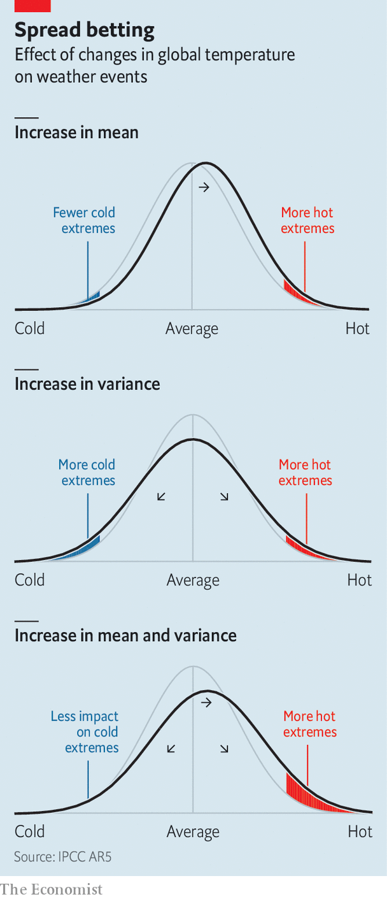
-0.50 | 246.5 | 0.050295046681 | 249.5 | 0.050295046681 | 245.5 | 0.03911836964 | 248.5 | 0.03911836964
-0.25 | 248.25 | 0.0552383024 | 251.25 | 0.0552383024 | 247.75 | 0.042963124089 | 250.75 | 0.042963124089
0.00 | 250 | 0.056991754343 | 253 | 0.056991754343 | 250 | 0.044326920045 | 253 | 0.044326920045
0.25 | 251.75 | 0.0552383024 | 254.75 | 0.0552383024 | 252.25 | 0.042963124089 | 255.25 | 0.042963124089
0.50 | 253.5 | 0.050295046681 | 256.5 | 0.050295046681 | 254.5 | 0.03911836964 | 257.5 | 0.03911836964
0.75 | 255.25 | 0.043019633165 | 258.25 | 0.043019633165 | 256.75 | 0.033459714684 | 259.75 | 0.033459714684
1.00 | 257 | 0.03456724636 | 260 | 0.03456724636 | 259 | 0.026885636058 | 262 | 0.026885636058
1.25 | 258.75 | 0.026092726484 | 261.75 | 0.026092726484 | 261.25 | 0.020294342821 | 264.25 | 0.020294342821
1.50 | 260.5 | 0.018502513667 | 263.5 | 0.018502513667 | 263.5 | 0.014390843963 | 266.5 | 0.014390843963
1.75 | 262.25 | 0.012325331261 | 265.25 | 0.012325331261 | 265.75 | 0.0095863687585 | 268.75 | 0.0095863687585
2.00 | 264 | 0.0077129952162 | 267 | 0.0077129952162 | 268 | 0.0059989962792 | 271 | 0.0059989962792
2.25 | 265.75 | 0.0045342359765 | 268.75 | 0.0045342359765 | 270.25 | 0.0035266279817 | 273.25 | 0.0035266279817
2.50 | 267.5 | 0.0025040429277 | 270.5 | 0.0025040429277 | 272.5 | 0.0019475889437 | 275.5 | 0.0019475889437
2.75 | 269.25 | 0.0012990803574 | 272.25 | 0.0012990803574 | 274.75 | 0.0010103958335 | 277.75 | 0.0010103958335
3.00 | 271 | 0.00063312120171 | 274 | 0.00063312120171 | 277 | 0.00049242760133 | 280 | 0.00049242760133
3.25 | 272.75 | 0.00028986400819 | 275.75 | 0.00028986400819 | 279.25 | 0.00022544978414 | 282.25 | 0.00022544978414
3.50 | 274.5 | 0.00012466895644 | 277.5 | 0.00012466895644 | 281.5 | 9.6964743894E-05 | 284.5 | 9.6964743894E-05
3.75 | 276.25 | 5.0370811767E-05 | 279.25 | 5.0370811767E-05 | 283.75 | 3.9177298041E-05 | 286.75 | 3.9177298041E-05
4.00 | 278 | 1.9118603681E-05 | 281 | 1.9118603681E-05 | 286 | 1.4870025085E-05 | 289 | 1.4870025085E-05
Vertical media | 250 | 0 | 253 | 0 | 250 | 0 | 253 | 0
Vertical media | 250 | 0.056991754343 | 253 | 0.056991754343 | 250 | 0.044326920045 | 253 | 0.044326920045

How to predict record-shattering weather events | The Economist

Final
Todas las curvas
Media | 250 |  | 253 |  | 250 |  | 253
desvt | 7 |  | 7 |  | 9 |  | 9
-4.00 | 222 | 1.9118603681E-05 | 225 | 1.9118603681E-05 | 214 | 1.4870025085E-05 | 217 | 1.4870025085E-05
-3.75 | 223.75 | 5.0370811767E-05 | 226.75 | 5.0370811767E-05 | 216.25 | 3.9177298041E-05 | 219.25 | 3.9177298041E-05
-3.50 | 225.5 | 0.00012466895644 | 228.5 | 0.00012466895644 | 218.5 | 9.6964743894E-05 | 221.5 | 9.6964743894E-05
-3.25 | 227.25 | 0.00028986400819 | 230.25 | 0.00028986400819 | 220.75 | 0.00022544978414 | 223.75 | 0.00022544978414
-3.00 | 229 | 0.00063312120171 | 232 | 0.00063312120171 | 223 | 0.00049242760133 | 226 | 0.00049242760133
-2.75 | 230.75 | 0.0012990803574 | 233.75 | 0.0012990803574 | 225.25 | 0.0010103958335 | 228.25 | 0.0010103958335
-2.50 | 232.5 | 0.0025040429277 | 235.5 | 0.0025040429277 | 227.5 | 0.0019475889437 | 230.5 | 0.0019475889437
-2.25 | 234.25 | 0.0045342359765 | 237.25 | 0.0045342359765 | 229.75 | 0.0035266279817 | 232.75 | 0.0035266279817
-2.00 | 236 | 0.0077129952162 | 239 | 0.0077129952162 | 232 | 0.0059989962792 | 235 | 0.0059989962792
-1.75 | 237.75 | 0.012325331261 | 240.75 | 0.012325331261 | 234.25 | 0.0095863687585 | 237.25 | 0.0095863687585
-1.50 | 239.5 | 0.018502513667 | 242.5 | 0.018502513667 | 236.5 | 0.014390843963 | 239.5 | 0.014390843963
-1.25 | 241.25 | 0.026092726484 | 244.25 | 0.026092726484 | 238.75 | 0.020294342821 | 241.75 | 0.020294342821
-1.00 | 243 | 0.03456724636 | 246 | 0.03456724636 | 241 | 0.026885636058 | 244 | 0.026885636058
-0.75 | 244.75 | 0.043019633165 | 247.75 | 0.043019633165 | 243.25 | 0.033459714684 | 246.25 | 0.033459714684
Spread betting
Efectos de los cambios en la temperatura global
sobre los eventos meteorológicos
-0.50 | 246.5 | 0.050295046681 | 249.5 | 0.050295046681 | 245.5 | 0.03911836964 | 248.5 | 0.03911836964
-0.25 | 248.25 | 0.0552383024 | 251.25 | 0.0552383024 | 247.75 | 0.042963124089 | 250.75 | 0.042963124089
0.00 | 250 | 0.056991754343 | 253 | 0.056991754343 | 250 | 0.044326920045 | 253 | 0.044326920045
0.25 | 251.75 | 0.0552383024 | 254.75 | 0.0552383024 | 252.25 | 0.042963124089 | 255.25 | 0.042963124089
Aumento de la media
0.50 | 253.5 | 0.050295046681 | 256.5 | 0.050295046681 | 254.5 | 0.03911836964 | 257.5 | 0.03911836964
0.75 | 255.25 | 0.043019633165 | 258.25 | 0.043019633165 | 256.75 | 0.033459714684 | 259.75 | 0.033459714684
1.00 | 257 | 0.03456724636 | 260 | 0.03456724636 | 259 | 0.026885636058 | 262 | 0.026885636058
1.25 | 258.75 | 0.026092726484 | 261.75 | 0.026092726484 | 261.25 | 0.020294342821 | 264.25 | 0.020294342821
1.50 | 260.5 | 0.018502513667 | 263.5 | 0.018502513667 | 263.5 | 0.014390843963 | 266.5 | 0.014390843963
1.75 | 262.25 | 0.012325331261 | 265.25 | 0.012325331261 | 265.75 | 0.0095863687585 | 268.75 | 0.0095863687585
2.00 | 264 | 0.0077129952162 | 267 | 0.0077129952162 | 268 | 0.0059989962792 | 271 | 0.0059989962792
2.25 | 265.75 | 0.0045342359765 | 268.75 | 0.0045342359765 | 270.25 | 0.0035266279817 | 273.25 | 0.0035266279817
2.50 | 267.5 | 0.0025040429277 | 270.5 | 0.0025040429277 | 272.5 | 0.0019475889437 | 275.5 | 0.0019475889437
2.75 | 269.25 | 0.0012990803574 | 272.25 | 0.0012990803574 | 274.75 | 0.0010103958335 | 277.75 | 0.0010103958335
3.00 | 271 | 0.00063312120171 | 274 | 0.00063312120171 | 277 | 0.00049242760133 | 280 | 0.00049242760133
3.25 | 272.75 | 0.00028986400819 | 275.75 | 0.00028986400819 | 279.25 | 0.00022544978414 | 282.25 | 0.00022544978414
3.50 | 274.5 | 0.00012466895644 | 277.5 | 0.00012466895644 | 281.5 | 9.6964743894E-05 | 284.5 | 9.6964743894E-05
3.75 | 276.25 | 5.0370811767E-05 | 279.25 | 5.0370811767E-05 | 283.75 | 3.9177298041E-05 | 286.75 | 3.9177298041E-05
4.00 | 278 | 1.9118603681E-05 | 281 | 1.9118603681E-05 | 286 | 1.4870025085E-05 | 289 | 1.4870025085E-05
Vertical media | 250 | 0 | 253 | 0 | 250 | 0 | 253 | 0
Vertical media | 250 | 0.056991754343 | 253 | 0.056991754343 | 250 | 0.044326920045 | 253 | 0.044326920045
Aumento de la varianza
How to predict record-shattering weather events | The Economist

Aumento de la media y de la varianza

